Баги
id | Наименование/Тема | Описание | Шаги | Ожидаемый результат: | Фактический результат: | Критичность | Приоритет
1 | [Front]К загрузчику документов применим drag-n-drop. | Компонент загрузчика ((upload__status) можно перетаскивать по экрану на всех старницах с функционалом загрузки | 1. Перейти на страницу Sign 2. Кликнуть на баттон "Upload file" 3. Выбрать файл, начать загрузку 4. Навести курсор на область загрузчика чтобы появилась рука 5. Потянуть элемент в сторону | Курсор при наведении на область загрузчика не меняется, изменить положение данного элемента нельзя, drag-n-drop не применим. | 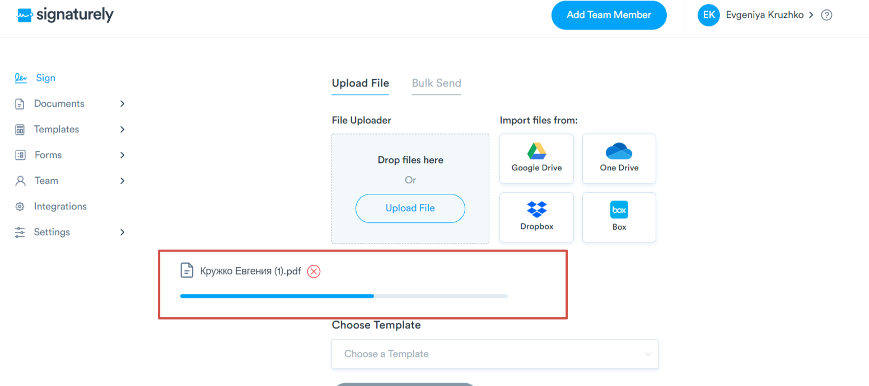 Курсор при наведении на область меняется на руку, к загрузчику применим drag-n-drop. | Minor
2 | Некорректная обработка ошибки при вводе невалидного значения в поле "Company Name" в разделе Settings-Company | 1. На фронте нет валидации на кол-во символов для поля "Company Name", текст алерта не понятен для пользователя. 2. На бэке необходимо добавить корректную обработку ошибки. | 1. Перейти на страницу Settings-Company 2. В поле "Company Name" ввести значение содержащее более 100 символов 3.Кликнуть на баттон "Save" | На фронте установлена валидация на кол-во символов (макс 100). При введении большего кол-ва символов поле подсвечено красным и отображается текст "Maximum length of this field must be 100 symbols", Баттон Save задизейблен в случае ввода невалидного значения в любое поле. На бэке ошибка обрабатывается с кодом 422 и "message": "value too long for type character varying(100)". (обсуждается с разрабами/аналитиками) | На фронте валидация отсутсвует. На бэке некорректно обрабатывается ошибка при запросе Request URL:https://staging.d2twwklgqmrfet.amplifyapp.com/api-staging/v1/user/company Request Method:PATCH - Response: {"statusCode":422,"error":"Unprocessable Entity"} | 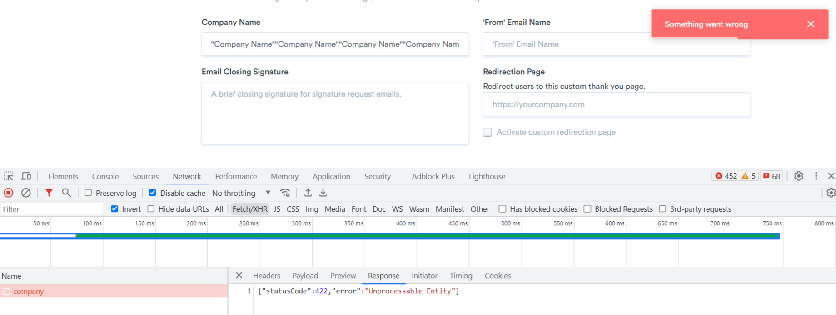 Major
3 | Кол-во выбранных файлов в документах суммируется из-за чек-бокса "Выбрать все". | При установке чек-бокса "Выбрать все"некорректно считается количество выбранных файлов при выполнении след шагов. Влияние: - воспроизведение дефекта приводит к ошибкам при перемещении в папку и образованию повышенной нагрузки при скачивании файлов. | 1. Перейти к странице Documents 2. Установить чек-бокс "Выбрать все" 3. Снять чек-бокс с первой сущности в таблице 4. Установить чек-бокс "Выбрать все" | Количество выбранных файлов/сущностей (files selected) соответствует общему кол-ву результатов в таблице (results) | 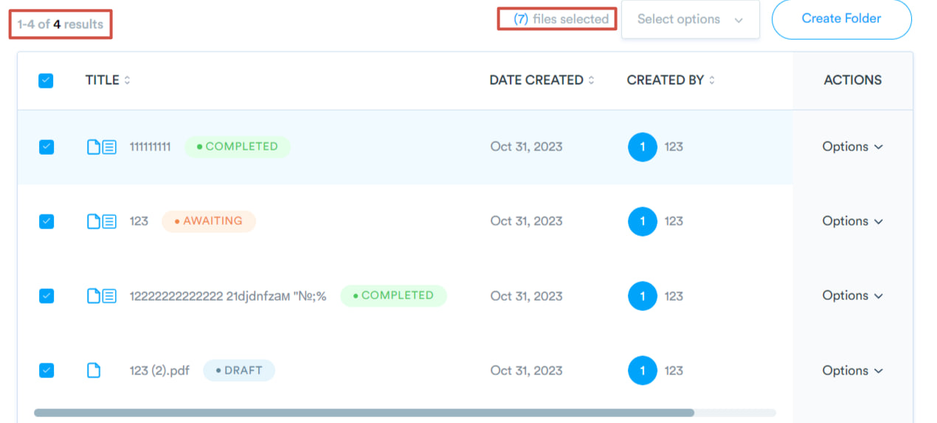 Кол-во выбранных файлов/сущностей (files selected) считается как сумма ранее проставленных чек-боксов плюс общее кол-во результатов в таблице. | Major

